Sheet1
南京邮电大学2026-2027学年第一学期中国大学MOOC课程安排表（慕课堂）
序号 | 学院 | 课程名称 | 课程负责人 | 开课起止时间（年/月/日） | 慕课堂二维码/课堂码
1 | 电子与光学工程学院 | 电路分析基础 | 刘陈 | 2026.8.31-2027.1.4 | 不支持学分认定
2 | 电子与光学工程学院 | 模拟电子线路A | 黄丽亚 | 2026.8.31-2027.1.3 | 
3 | 计算机学院 | 网络技术与应用 | 杨庚 胡素君 | 2026年09月04日 ~ 2026年12月20日 | X7EG8W，仅用于慕课重修学生
4 | 通信与信息工程学院 | 数字信号处理A(双语) | 杨震 | 2026/08/31 ~ 2027/01/04 | 本学期不支持慕课学分 认定
5 | 通信与信息工程学院 | 通信原理 | 何雪云 | 2026年8月28日-2027年 1月10日 | 本学期不支持慕课学分 认定，翻转教学班任课 教师已各自建立慕课堂
6 | 通信与信息工程学院 | 光纤通信 | 沈建华 | 2026.8.30-2027.1.10
7 | 管理学院 | 创新与创业管理 | 赵波 | 2026年8月31日-2026年12月10日 | 南邮2026秋季慕课堂，课堂码：X9QMSW
8 | 数字媒体与设计艺术学院 | 广告艺术鉴赏 | 余洋 | 2026年09月01日-2027年01月03日 | 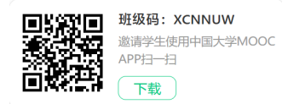
9 | 管理学院 | 战略管理 | 王娟 | 2026年09月01日 ~ 2026年12月31日
10 | 自动化学院 | 自动控制原理 | 杨敏 | 2026.8.31---2026.12.27 | 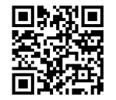
11 | 管理学院 | 企业资源规划（ERP） | 黄卫东 | 8月31日—11月30日
12 | 集成电路科学与工程学院 | 微纳电子材料与器件 | 王静
13 | 管理学院 | 现代管理科学基础 | 刘宁 | 8月31日—11月30日
14 | 管理学院 | 市场调查与研究 | 雷晶 | 2026年08月31日 ~ 2026年12月20日 | 课堂码：XCGBDW
15 | 理学院 | 线性代数 | 蒋志芳 王发兴 | 2026年8月24日-2027年1月10日 | 课堂码：XCF8SW
16 | 物联网学院 | 物联网导论 | 赵学健 | 2026年09月08日-2026年12月31日
17 | 理学院 | 大学物理实验 | 李永涛 | 2026年8月30日-2027年1月9日 | 课堂码：XCTENW
18 | 自动化学院 | 过程控制 | 王冬生 | 2026.8.28---2026.12.12 | 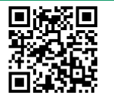
19 | 外国语学院 | 语用学导论 | 袁周敏 | 2026年9月5日至2026年12月31日 | XCNZ2W
20 | 管理学院 | 质量管理 | 石盛林 | 2026年8月31日至2026年11月22日 | 课堂码：XCXT3W
21 | 计算机学院 | Python语言程序设计基础 | 薛景 | 2026.9.7-2027.1.4 | 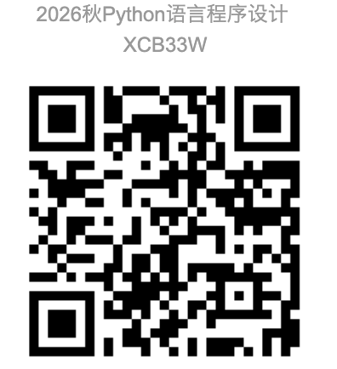
22 | 计算机学院 | 操作系统A | 徐小龙 | 2026年08月31日 ~ 2026年12月31日
23 | 计算机学院 | 高级语言程序设计 | 薛景 | 2026.9.7-2027.1.4 | 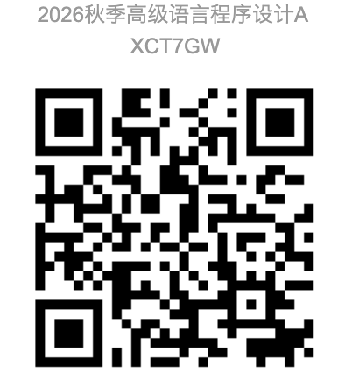
24 | 理学院 | 数学实验 | 肖丽丽 | 2026年9月2日-2026年12月31日
25 | 计算机学院 | 数据结构 | 王海艳 | 2026/08/31-2027/01/17 | 课堂码：XCTA2W
26 | 管理学院 | 人力资源管理 | 周文成 | 2026.9.3-2027.1 | 慕课堂码：XCBX4W QQ群 1108043692
27 | 社会与人口学院 | 社会保障概论 | 刘璐婵 | 2026.8.3102027.1.1
28 | 计算机学院 | 微型计算机原理与接口技术 | 许建 | 2026.08.29-2027.1.1
29 | 校团委（文化艺术中心） | 音乐与科学 | 王小露
30 | 经济学院 | 计量经济学 | 黄犚 | 2026年9月2日-2027年1月15日 | 课堂码：XCBERW
31 | 管理学院 | 数据库原理与应用 | 翟丹妮 | 2026/8/31-2026/12/20 | 课堂码：XCLRYW
32 | 教育科学与技术学院 | 大学生心理健康 | 唐湘宁 | 2026/9/2-2027/1/11 | XCTA3W
33 | 管理学院 | 管理学原理 | 徐侠 | 2026.8.28-2026.12.30
34 | 电子与光学工程学院 | 物理光学 | 陈将伟 蔡祥宝 | 2026.9.7-2027.1.4 | 
35 | 电子与光学工程学院 | 光电子学 | 郭艳东 | 2026.07.30-2027.01.05 | 
36 | 通信与信息工程学院 | 信号与系统 | 解培中 | 2026.8.30-2027.1.10 | 课堂码：XC6HDW
37 | 教育科学与技术学院 | 数字视频设计与制作技术 | 卢锋 | 2026.9.29-2027.1.10
38 | 社会与人口学院 | 社会工作概论 | 孙唐水 | 2026/8/31-2026/12/31
39 | 通信与信息工程学院 | 现代信息技术概论 | 林晓勇 | 2026/8/28-2027/1/18
40 | 理学院 | 大学物理下（振动与波、光学、近代物理） | 杨志红 | 开课时间2026.8.30-2027.1.15
41 | 教育科学与技术学院 | UI及交互技术 | 单美贤 | 2026年8月29号-2027年1月8号 课堂码：XCG44W
42 | 外国语学院 | 语言科学与艺术 | 袁周敏 | 2026年9月2日至2027年1月5日 | XCHATW
43 | 物联网学院 | 地图制图学 | 江畅 | 2026年8月31日 - 2026年11月15日 | 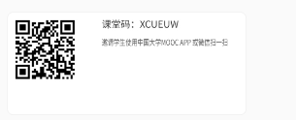
44 | 通信与信息工程学院 | 医学仪器原理 | 安荣荣 | 2026年08月29日-2026年11月15日 | 
45 | 外国语学院 | 现代邮政英语 | 臧庆 | 2026年8月31日至2027年1月7日 | 
46 | 电子与光学工程学院 | 电磁场与电磁波理论（对应电磁场理论A、电磁场理论B、电磁场与传输理论B） | 程勇 | 2026.09.07-2026.12.30 | 
47 | 计算机学院 | Java语言程序设计 | 杨健 | 本学期不开设
48 | 计算机学院 | 软件测试 | 王子元 | 2026年8月31日至2027年1月3日 | XCJQMW
49 | 教育科学与技术学院 | 艺术基础与平面设计 | 申灵灵 | 2026.9.15—2027.1.15
50 | 管理学院 | 职业生涯开发与管理 | 焦永纪 | 2026年08月31日-2026年12月01日 | 2026秋职业生涯开发与管理（任选），课堂码：XCZ4PW
51 | 社会与人口学院 | 社会心理学 | 周晶晶 | 2026.9.8-2027.1.14 | 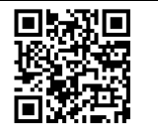
52 | 社会与人口学院 | 社会研究方法 | 周建芳 | 2026/8/31--2026/12/30
53 | 计算机学院 | 云计算技术 | 徐小龙 | 2026年08月31日 ~ 2026年12月31日
54 | 自动化学院 | 虚拟仪器技术 | 戎舟 | 2026.8.30-2026.12.30 | X9MLAW
55 | 计算机学院 | 用Python学人工智能 | 薛景 | 2026.9.7-2027.1.4
56 | 计算机学院 | 云计算与大数据 | 徐小龙 | 2026年08月31日 ~ 2026年12月31日
57 | 计算机学院 | 电子数据取证技术 | 孙国梓 | 2026年9月9日-2027年1月15日
58 | 电子与光学工程学院 | 半导体物理与器件 | 陶志阔 | 2026.09.20-2026.12.30 | 
59 | 理学院 | 概率论与数理统计 | 叶军 | 2026.8.28--2027.1.15
60 | 理学院 | 描述统计学 | 温勇 | 本学期不开课
61 | 计算机学院 | 数据库与数据挖掘 | 夏彬 | 2026年8月31日-2027年1月8日 | 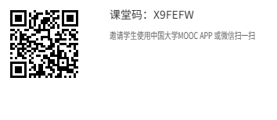
62 | 自动化学院 | Modern Control Theory | 蒋国平 | 2026.8.31---2026.11.20 | 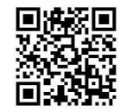 | XCB32W
63 | 数字媒体与设计艺术学院 | UI界面设计 | 谭维 | 2026年09月07日-2027年01月10日 | 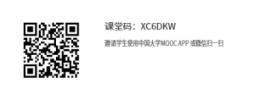
64 | 理学院 | 概率统计和随机过程 | 石爱菊 | 2026.8.28-2027.1.10 |  课堂码：XCDY8W
65 | 电子与光学工程学院 | 数字电路与逻辑设计 | 黄丽亚 | 2026.8.31-2027.1.3 | 
66 | 经济学院 | 世界经济学 | 张昌兵 | 2026.9.5至2026.12.31 | 世界经济学慕课 XC624W
67 | 计算机学院 | 编译原理 | 蒋凌云 | 2026年09月05日 ~ 2027年01月15日
68 | 外国语学院 | 翻译职业教育：入门与进阶 | 陶李春 | 2026年9月2日至2027年1月20日 |  XCNL6W
69 | 电子与光学工程学院 | 通信电子线路 | 郭艳东 | 2026.07.30-2027.01.05 | 
70 | 管理学院 | 财务报表分析 | 王娟 | 2026年09月01日 ~ 2026年12月31日
71 | 通信与信息工程学院 | 无线通信原理 | 宛汀 | 本学期不开设
72 | 电子与光学工程学院 | 工程管理与经济决策 | 赵瑞 | 不开学分认定 | 不开学分认定
73 | 数字媒体与设计艺术学院 | 高级动画设计 | 霍智勇 | 2026/9/1-2026/12/20 | 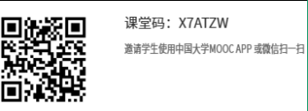
74 | 社会与人口学院 | 社会学概论 | 张振亮 | 2026/08/31-2027/01/06 | 课堂码：XCGM3W
75 | 通信与信息工程学院 | 生物医学传感器 | 胡晓飞 | 2026.8.24.-2026.12.18. | XCNJ9W B231003混合式
 |  |  |  |  | XC6UVW 线上任选课 QQ群：1071696745
76 | 社会与人口学院 | 社会问题概论 | 杜伟泉 | 2026.9.1-2026.12.31
77 | 外国语学院 | 科技翻译 | 吴建 | 2026年08月31日-2027年01月08日 | XCF8YW
78 | 通信与信息工程学院 | 移动通信网络规划部署与优化 | 陈美娟 | 2026年8月27日~2027年1月10日 | 课堂码：XCL75W
79 | 经济学院 | 经济统计学 | 易莹莹 | 2026.8.31-2027.1.10 | XC6YMW
80 | 社会与人口学院 | 青少年社会工作 | 李艳红 | 2026.9.1—2026.12.30
81 | 外国语学院 | IT日语 | 洪洁 | 2026年8月31日-2026年12月20日 | 
82 | 社会与人口学院 | 经济法 | 王峰 | 本学期不开设
83 | 管理学院 | 系统工程 | 朱卫未 | 2026.8.28-2026.12.20 | 
84 | 管理学院 | 管理沟通理念与技能 | 孙友然 | 2026.8.31-2026.12.31
85 | 物联网学院 | 移动GIS原理与系统开发 | 张海涛 | 2026年08月31日 ~ 2027年01月22日 | 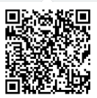
86 | 自动化学院 | 嵌入式系统及应用 | 张腾飞 | 2026.8.31---2027.1.10 | 
87 | 管理学院 | 电信运营管理 | 彭英 | 2026.8.31-2026.12.15 | 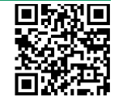
88 | 材料科学与工程学院 | Modern Applications of Optoelectronic Technology | 高丽 | 本学期不开放
89 | 材料科学与工程学院 | 有机电子学 | 密保秀 | 2026.08.31-2027.01.10 | 
90 | 图书馆 | 信息检索 | 刘佳雨 | 2026年9月7日至2027年1月15日 | 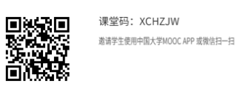
91 | 通信与信息工程学院 | Optical Fiber Communications（国际平台开课） | 沈建华 | 2026.8.30-2027.1.17
92 | 管理学院 | Innovation and Entrepreneurship Foundation（国际平台开课） | 赵波 | 本学期不开设
93 | 通信与信息工程学院 | Digital Signal Processing（国际平台开课） | 张玲华 | 2026/08/31 ~ 2027/01/04 | 本学期不支持慕课学分 认定
94 | 计算机学院 | Computer Network Technology and Application（国际平台开课） | 李鹏 胡素君 | 2026年08月31日-2026年12月31日
95 | 电子与光学工程学院 | Analog Electronic Circuits（国际平台开课） | 黄丽亚 | 2026-07-24 ~ 2027-01-14 | https://www.xuetangx.com/course/njupt08070228aecintl/31397491?channel=i.area.manual_search
96 | 电子与光学工程学院 | Fundamentals of Circuit Analysis（国际平台开课） | 刘陈 | 2026.9.3-2027.1.15 | 
97 | 计算机学院 | Python编程及人工智能应用 | 陈景强 | 2026.8.31-2027.1.10
98 | 工程实验教学部 | 工程训练与创新 | 骆明霞 | 2026年8月31-2027年1月15日
99 | 外国语学院 | 英语词汇 | 易保树 | 不开课 | 不开课
100 | 经济学院 | 抽样技术与应用 | 高月姣 | 2026.8.31-2027.1.15 | XCBLNW
101 | 管理学院 | 技术创新管理（双语） | 徐侠 | 2026.8.28-2026.12.30 | 
102 | 管理学院 | Human Resource Management | 刘宁 | 20260831-20270110
103 | 理学院 | 大学物理(上)（力学、热学、电磁学） | 杨志红 | 开课时间2026.9.6-2027.1.15 | XCG9SW
104 | 经济学院 | 外贸函电 | 王卉 | 2026年8月31日-2027年1月8日 | XC6HHW
105 | 社会与人口学院 | 人口社会学 | 舒星宇 | 2026年 8月31日-2027年1月
106 | 工程实验教学部 | 电工电子实验（一） | 常春耘 | 2026年8月31-2027年1月15日 | 课堂码：XCB8PW
107 | 现代邮政学院 | 邮政通信网络技术 | 徐劲松 | 2026年9月1日-2027年1月25日 | 
108 | 外国语学院 | 电子信息英语（English for Electronic Information） | 臧庆 | 2026年8月31日至2027年1月7日 | 
109 | 数字媒体与设计艺术学院 | 网络传播概论 | 吴婧婧 | 2026.8.31-2027.2.1 | 慕课堂课程码 XC64CW
110 | 自动化学院 | 测试信号处理 | 王强 | 2026.9.2---2027.1.5 |  | XCT6UW
111 | 工程实验教学部 | 电工电子实验（二） | 张瑛 | 本学期不开设
112 | 管理学院 | Global Entrepreneurship and Innovation | 徐侠 | 2026.8.28-2026.12.30
113 | 管理学院 | 大数据营销 | 彭英 | 2026.8.31-2026.12.15 | 
114 | 理学院 | 解析几何 | 高广花 | 2026年8月24日-2027年1月10日 | 课堂码：XCMHLW
115 | 经济学院 | 数据挖掘 | 易莹莹 李倩 | 2026/09/01至2026/12/31

